상품제안서
차량용 디퓨져 지니아 50ml | 상품코드: S39388

 |  |  |  |  |  |  | 02-713-8555 | www.synergygift.co.kr
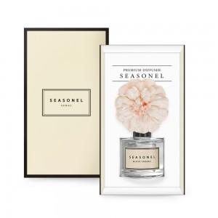

【상세/제작정보】

【인쇄/포장옵션】 | 스티커, 케이스 스티커 / 포장지포장

【공급단가】 | 수량 | 100~ | 300~ | 500~ | 1,000~ | 3,000~
*VAT별도 | 단가 | 5,910원 | 5,820원 | 5,680원 | 5,460원 | 5,230원

【상품 URL】 | https://www.synergygift.co.kr:443/src/goods_detail.php?gdno=39388

